Juros Compostos
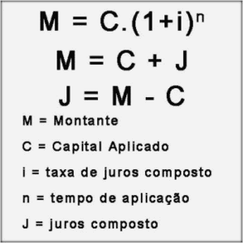
CALCULADORA DE JUROS COMPOSTOS
M | MONTANTE | R$859.17
J | JUROS | R$59.17
i | TAXA | 1.80% | <<--% ao mês
C | CAPITAL | R$800.00 | <<-- Valor liberado
n | TEMPO | 4 | <<--mêses
p | PARCELA | R$214.79

* Planilha projegida. Para desproteger vá em Células -> Formatar -> Proteger planilha

SIMULADOR
Valor da parcela x prazo
 | i | C
 | TAXA %ao mês | CAPITAL
 | 1.80% | R$800.00

 | M | J | n | p
 | MONTANTE | JUROS | TEMPO (mêses) | PARCELA
10.8% | R$886.76 | R$86.76 | 6 | R$147.79 | Diferença
22.9% | R$982.93 | R$182.93 | 12 | R$81.91 | R$65.88
36.2% | R$1,089.53 | R$289.53 | 18 | R$60.53 | R$21.38
51.0% | R$1,207.68 | R$407.68 | 24 | R$50.32 | R$10.21
85.5% | R$1,483.83 | R$683.83 | 36 | R$41.22 | R$9.10
127.9% | R$1,823.12 | R$1,023.12 | 48 | R$37.98 | R$3.24
180.0% | R$2,240.00 | R$1,440.00 | 60 | R$37.33 | R$0.65
244.0% | R$2,752.20 | R$1,952.20 | 72 | R$38.22 | -R$0.89
322.7% | R$3,381.51 | R$2,581.51 | 84 | R$40.26 | -R$2.03
419.3% | R$4,154.73 | R$3,354.73 | 96 | R$43.28 | -R$3.02
684.0% | R$6,272.00 | R$5,472.00 | 120 | R$52.27 | -R$8.99

 | * Planilha projegida. Para desproteger vá em Células -> Formatar -> Proteger planilha

